MEMORANDO REMISORIO
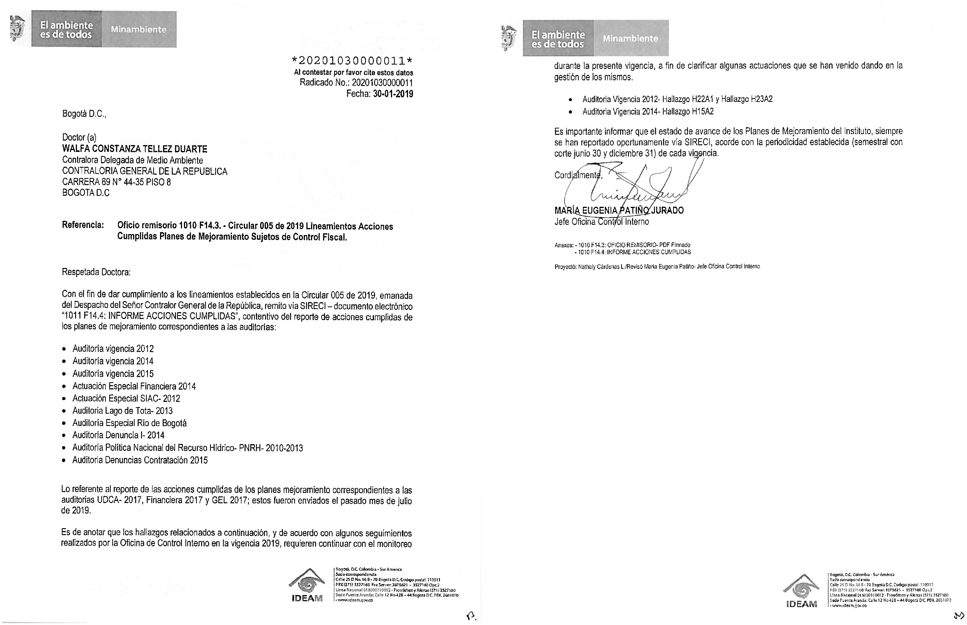

Audit_Vig 2014
Formato Informe Acciones Cumplidas Planes de Mejoramiento

Entidad: Entidad: INSTITUTO DE HIDROLOGÍA, METEOROLOGÍA Y ESTUDIOS AMBIENTALES
Fecha de revisión de acciones: Vigencias 2014 y 2015
Dependencia o proceso objeto de seguimiento: VIGENCIA 2014 |  |  |  |  |  | TOTAL HALLAZGOS: 25
Código Hallazgo | Fecha vigencia Auditoria | Fecha Suscripción plan de mejoramiento | Descripción Hallazgo | Causa Hallazgo | Acción de Mejora | Descripción de Actividades | Responsable | Unidad de medida de la actividad | Fecha inicio | Fecha final | Evidencia | Conclusión o justificación del cumplimiento | Observaciones de la Oficina de control Interno o quien haga sus veces
H1A1 | 2014 | 2015-12-15 | Acreditación: Se observaron inconsistencias en Proceso de Acreditación que expide el IDEAM para certificar laboratorios que producen información cuantitativa, física y biótica para los estudios o análisis ambientales. En el proceso de acreditación se autorizan parámetros muy precisos y se debe tener un estricto control a la revisión de resoluciones. | Falta actualizar el procedimiento aplicable a Acreditación que permita controlar e identificar los errores más frecuentes en los documentos (con énfasis en las Resoluciones) | Actualizar el procedimiento aplicable a acreditación con base en la Resolución 268/2015. | Revisar el flujograma aplicable a acreditación. | Subdirector de Estudios Ambientales-Alexander Martínez. | Procedimiento ajustado con flujograma y puntos de control aplicable a Acreditación. | 2016-01-04 | 2016-03-15 | Evidencias en ruta de acceso: M:\OF_CONTROL_INTERNO\Compartida\2019\RFCC\Cons.PM_CGR\2._Aud_Integral_2014\4.Evidencias\H1_A1 | La Subdirección de Estudios Ambientales realizó las actividades de revisión y ajustes del flujograma del proceso, estableciendo puntos de control y formalización en el SGI, tanto de los procedimientos como de los formatos indicados anteriormente, con lo cual se da cumplimiento del 100% de compromisos suscritos por la Subdirección.
 |  |  |  |  |  |  |  |  |  |  | Procedimiento-M-AC-EA-P002 y M-AC-EA-F007,(anexo dentro de la ruta de acceso). Rutas de acceso en el SGI: http://goo.gl/j5nzfA .
 |  |  |  |  |  | Establecer los puntos de control del proceso |  | Actas de reuniones con OAP para inclusión del Procedimiento en el SGI. |  |  | Formatos de listas de chequeo M-AC-EA-F005Y M-AC-EA-F007 (anexo dentro de la ruta de acceso), Rutas de acceso en el SGI http//goo.gl/BNqEb1 respectivamente
 |  |  |  |  |  | Ajustar el procedimiento aplicable |  | Procedimiento incluido en SGI y en aplicación. |  |  | Actas de reunionc con OAP (anexo, dentro de la ruta de acceso)
 |  |  |  |  |  | Llevar a cabo reuniones con la OAP del IDEAM para abordar el tema de la vinculación del procedimiento de acreditación actualizado al SGI |  |  |  |  | Socialización de procedimientos y formatos ( Listas de asistencia y actas de reunion) , (anexo, dentro de la ruta de acceso)
H1A2 | 2014 | 2015-12-15 | Acreditación: Se observaron inconsistencias en Proceso de Acreditación que expide el IDEAM para certificar laboratorios que producen información cuantitativa, física y biótica para los estudios o análisis ambientales. En el proceso de acreditación se autorizan parámetros muy precisos, se debe tener un estricto control a la revisión de resoluciones. | Falta actualizar el procedimiento aplicable a Acreditación que permita controlar e identificar los errores más frecuentes en los documentos (con énfasis en las Resoluciones) | Elaborar una lista de chequeo que facilite el seguimiento a las solicitudes de los OEC. | Elaborar una lista de chequeo con máximo 10 aspectos a revisar acorde con las fases identificadas en el procedimiento. | Subdirector de Estudios Ambientales-Alexander Martínez. | Lista de chequeo para el seguimiento a las solicitades de los OEC | 2016-01-04 | 2016-03-15 | Lista de chequeo , M-AC--EA-F005 FORMATO LISTA DE CHEQUEO PROCEDIMIENTO ACREDITACIÓN; (anexo, dentro de la ruta de acceso: M:\OF_CONTROL_INTERNO\Compartida\2019\RFCC\Cons.PM_CGR\2._Aud_Integral_2014\4.Evidencias\H1_A2 ). Asi mismo se encuentra en la ruta de acceso en el SGI: HTTP://GOO.GL/6OGsN1 | "Revisado el formato LISTA DE CHEQUEO". Código: M-AC--EA-F005. Version: 01, Fecha: 09/03/2016, se evidenció que contiene 5 aspectos, cada uno con sus respectivas actividades y finalización de trámite, 2 actividades. Con lo anterior se da cumplimiento a la meta establecida en un 100%. | La oficina de Control interno recomienda analizar la efectividad de la aplicación del formato creado con el propósito de facilitar el seguimiento a las solicitudes de los Organismos de Evaluación de la Conformidad- OEC
H1A3 | 2014 | 2015-12-15 | Acreditación: Se observaron inconsistencias en Proceso de Acreditación que expide el IDEAM para certificar laboratorios que producen información cuantitativa, física y biótica para los estudios o análisis ambientales. En el proceso de acreditación se autorizan parámetros muy precisos, se debe tener un estricto control a la revisión de resoluciones. | Falta socializar con mayor frecuencia al interior del Grupo de Acreditación los requisitos de las Resoluciones aplicables a los procedimientos de acreditación y unificar y clarificar los criterios e instrumentos (si aplica) para propender por el cumplimiento de los requisitos por parte de los Organismos de Evaluación de la Conformidad -OEC. | Elaborar y publicar un compendio con las normas vigentes y aplicables para el procedimiento de acreditación dirigido a los OEC | Elaborar y publicar un compendio con las normas vigentes y aplicables para el procedimiento de acreditación dirigido a los OEC | Subdirector de Estudios Ambientales-Alexander Martínez. | Compendio publicado con las normas vigentes y aplicables del procedimiento de acreditación dirigido a los OEC. | 2016-03-07 | 2016-11-30 | Evidencias en ruta de acceso: M:\OF_CONTROL_INTERNO\Compartida\2019\RFCC\Cons.PM_CGR\2._Aud_Integral_2014\4.Evidencias\H1_A3 | Se observa que en la página web del Instituto, se dispuso dentro del SGI el normograma misional, el cual contempla las normas para el proceso "Aseguramiento de la calidad de la información ambiental". De igual manera, en la ruta http://goo.gl/rXeqN7 se observó dispuesta la normatividad vigente en materia de Acreditación. Con lo anterior se da cierre a la meta establecida.
...
 |  |  |  |  |  |  |  |  |  |  | Registros correspondientes a las visitas realizadas mes Febrero a Marzo, en el formato M-AC-EA-F004 (anexo, dentro de la ruta de acceso).
 |  |  |  |  |  |  |  |  |  |  | Formato requisito visita previa auditores https://cutt.ly/reYpgVy
 |  |  |  |  |  |  |  |  |  |  | Formato evaluadores Requisito previo evaluadores https://cutt.ly/YeYpQXH
 |  |  |  |  |  |  | Supervisores de los contratos, Coordinadora del Grupo de Gestion Documental-Nubia Traslaviña. | % | 2016-01-01 | 2016-11-30 | Evidencias en ruta de acceso: M:\OF_CONTROL_INTERNO\Compartida\2019\RFCC\Cons.PM_CGR\2._Aud_Integral_2014\4.Evidencias\H15A1 | Se allega evidencia del cumplimiento, la relación de la documentación remitida a la oficina Asesora Juridica, para que se incorpore en los respectivos expedientes contractuales; adicionalmente, allegó los informes, en donde señala la relación de documentos, pendientes de archivar por dependencias. se indica a cada lider de proceso proceder al archivo en los expedientes que correspondan.
 |  |  |  |  |  |  |  |  |  |  | Diez Soportes de entrega de los documentos (anexo, dentro de la ruta de acceso).
 |  |  |  |  |  |  |  |  |  |  | Pantallazo del correo electrónico mediante el cual se remitio el informe por dependencia a la OF. Asesora Juridica.(anexo, dentro de la ruta de acceso).
 |  |  |  |  |  |  | Supervisores de los contratos, Coordinadora del Grupo de Gestion Documental-Nubia Traslaviña | Informe de monitoreo sobre la verificacion de cumplimiento. | 2016-04-30 | 2016-11-30 | Evidencias en ruta de acceso: M:\OF_CONTROL_INTERNO\Compartida\2019\RFCC\Cons.PM_CGR\2._Aud_Integral_2014\4.Evidencias\H15A1 | Se allega evidencia del cumplimiento, la relación de la documentación remitida a la oficina Asesora Juridica, para que se incorpore en los respectivos expedientes contractuales; adicionalmente, allegó los informes, en donde señala la relación de documentos, pendientes de archivar por dependencias. se indica a cada lider de proceso proceder al archivo en los expedientes que correspondan.
 |  |  |  |  |  |  |  |  |  |  | Diez Soportes de entrega de los documentos (anexo, dentro de la ruta de acceso).
 |  |  |  |  |  |  |  |  |  |  | Pantallazo del correo electrónico mediante el cual se remitio el informe por dependencia a la OF. Asesora Juridica.(anexo, dentro de la ruta de acceso).
 |  |  |  |  |  |  | Supervisores de los contratos | Actualización del Manual de Contratación y de Supervision. | 2015-12-10 | 2016-01-31 | Evidencias en ruta de acceso: M:\OF_CONTROL_INTERNO\Compartida\2019\RFCC\Cons.PM_CGR\2._Aud_Integral_2014\4.Evidencias\H15A2 | Se evidencia que mediante circular 06 de 2016, se requirió a los Subdirectores, Asesores, Jefes de Oficina, Coordinadores y funcionarios, para que presente actas de liquidación y/o informes finales de gestión, dentro de los plazos definidos en la circular citada, sopena de incurrir en faltas disciplinarias. Ademas, se dio a conocer mediante la circular 13 del 29 de diciembre de 2015 el nuevo manual de supervisión. | CORTE A 27 DE ENERO DE 2020
 |  |  |  |  |  |  |  |  |  |  | Manual de Contratción (anexo, dentro de la ruta de acceso). |  | 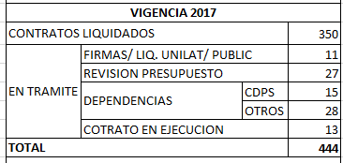 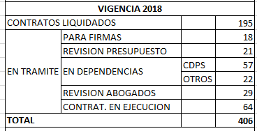 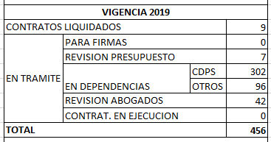
 |  |  |  |  |  |  |  |  |  |  | Manual de Supervisión(anexo, dentro de la ruta de acceso).
 |  |  |  |  |  |  |  |  |  |  | Circular Liquidaciones (anexo, dentro de la ruta de acceso).
 |  |  |  |  |  |  |  |  |  |  | Circular Manual de Supervisión(anexo, dentro de la ruta de acceso). |  | Diciembre 2019: Si bien se ha logrado un avance significativo frente a la liquidación de contratos; la Oficina de Control Interno considera pertinente continuar realizando seguimiento, a fin de evidenciar la totalidad de los mismos documentos liquidados.
 |  |  |  |  |  |  | Jefe Oficina Asesora Jurídica-Adriana Yasmin Portillo. | % | 2015-12-15 | 2016-11-30 | Manual de Supervisión (Anexo en ruta de acceso: M:\OF_CONTROL_INTERNO\Compartida\2019\RFCC\Cons.PM_CGR\2._Aud_Integral_2014\4.Evidencias\H16 ) | La Oficina informó que durante la presente vigencia, no se presentó la prórroga o suspensión de contratos; por lo tanto, no fue necesario aplicar el procedimiento previsto en el manual de contratación. Se deja constancia que la Oficina Asesora Jurídica, ajustó el manual para los casos de suspensión y que el mismo, se aplicará una vez se presente la novedad. Dando cierre a esta acción.
...
 |  |  |  |  |  |  | Jefe Oficina Asesora Jurídica-Adriana Yasmin Portillo y Supervisores | Llevar a cabo una capacitación. a los supervisores de los contratos | 2015-12-15 | 2016-01-31 | Ruta de aceso: M:\OF_CONTROL_INTERNO\Compartida\2019\RFCC\Cons.PM_CGR\2._Aud_Integral_2014\4.Evidencias\H17 | En cuanto a la acción propuesta, la evidencia que la Oficina Asesora Jurídica, convocó y realizó una jornada de capacitación sobre la nueva versión del manual de contratación y supervisión. Adicionalmente, allegó certificación en la cual se sustenta que se abordó el tema "DILIGENCIAMIENTO DEL ACTA DE INICIO", y se adjuntó copia de la diapositiva con la cual se desarrolló el tema. En estas condiciones se establece que se dio cumplimiento a la acción propuesta para la Contraloria en un 100%.
 |  |  |  |  |  |  |  |  |  |  | Circular 13 de 2016-Manual de Supervisión (anexo, dentro de la ruta de acceso).
 |  |  |  |  |  |  |  |  |  |  | EVIDENCIA DIAPOSITIVA SUPERVISION H-17 (anexo, dentro de la ruta de acceso).
 |  |  |  |  |  |  |  |  |  |  | Listado Socialización Manual (anexo, dentro de la ruta de acceso).
 |  |  |  |  |  |  | Coordinadora Grupo Talento Humano- Marlen Garcia | Instructivo. | 2015-12-15 | 2016-01-31 | Evidencias en ruta de acceso: M:\OF_CONTROL_INTERNO\Compartida\2019\RFCC\Cons.PM_CGR\2._Aud_Integral_2014\4.Evidencias\H17A1 | Se verificaron las politicas de operación y actividades del procedimiento AFILIACIÓN DE ARL CONTRATISTAS IDEAM Código A-GH-P010, V03, publicado en el SGI, donde se evidencia la necesidad de contar con la afiliación a la ARL como requisito previo para la suscripción del acta de inicio del contrato. Para medir la efectividad de las acciones propuestas, se revisaron 6 contratos de prestación de servicios en donde se puede evidenciar las fechas de suscripción del contrato, la fecha de afiliación a la ARL y la fecha de inicio del contrato; confirmandose la afiliación a la ARL, previa al inicio del contrato. Se anexa cuadro con la muestra realizada)
...
 |  |  |  |  |  | Establecer una línea base. | Jefe Oficna Asesora de Planeación-Juan Carlos Arturo Lobo. | Documento que define la línea base establecida. | 2015-12-01 | 2016-03-30 | IDEAM LINEA BASE DE PLANEACION final.PDF , En: http://goo.gl/sHJiEH ; y anexo en ruta de acceso:M:\OF_CONTROL_INTERNO\Compartida\2019\RFCC\Cons.PM_CGR\2._Aud_Integral_2014\4.Evidencias\H18A5 | Se observó en el SGI el documento denominado "Linea base de la Planeación en el IDEAM"; En el numeral 4 se presentó el análisis realizado al diagnostico desarrollado por la Oficina Asesora de Planeación; adicionalmente, concluyen que se identificó la necesidad de diseñar el Sistema Integrado de Planeación. Se da cumplimiento a la meta formulada.
 |  |  |  |  |  |  |  |  |  |  | PANTALLAZO SUIT VISION (anexo, dentro de la ruta de acceso).
 |  |  |  |  |  |  |  |  |  |  | INFORME DE FORMULACIÓN Y SEGUIMIENTO A LOS RIESGOS DE GESTIÓN Y DE CORRUPCIÓN (anexo, dentro de la ruta de acceso).
 |  |  |  |  |  | Establecer una línea base. | Jefe Oficna Asesora de Planeación-Juan Carlos Arturo Lobo. | Documento que define la línea base establecida. | 2015-12-01 | 2016-03-30 | IDEAM LINEA BASE DE PLANEACION final.PDF , En: http://goo.gl/sHJiEH ; y anexo en ruta de acceso: M:\OF_CONTROL_INTERNO\Compartida\2019\RFCC\Cons.PM_CGR\2._Aud_Integral_2014\4.Evidencias\H18A6 | Se observó en el SGI el documento denominado "Linea base de planeación en el IDEAM", numeral 4 , se presenta el análisis realizado al diagnóstico desarrollado por la Oficina Asesora de Planeación; adicionalmente concluyen que se identificó la necesidad de diseñar el Sistema Integrado de Planeación. Con lo anterior se concluye que se da cumplimiento a la meta formulada.
 |  |  |  |  |  | 2. Definir el modelo de planeacion. | Jefe Oficna Asesora de Planeación-Juan Carlos Arturo Lobo. | 2. Informe de Modelo propuesto | 2015-12-01 | 2016-04-30 | IDEAM MODELO DE PLANEACION final ( anexo en ruta de acceso: M:\OF_CONTROL_INTERNO\Compartida\2019\RFCC\Cons.PM_CGR\2._Aud_Integral_2014\4.Evidencias\H18A6.1) | Se observó en el SGI el documento "Modelo de planeación en el IDEAM". Dentro del cual en el numeral 3.3 se presenta la formulación del modelo propuesto para IDEAM sustentado en el esquema de un sistema de gestión que integra cuatro componentes: Información, Planeación, organización y ejecución. De igual manera el modelo se sustenta en el ciclo deming PHVA.se da cumplimiento a la meta.
 |  |  |  |  |  | 3.Implementación del modelo | Jefe Oficna Asesora de Planeación-Juan Carlos Arturo Lobo. | 3. Informe de implementación | 2016-04-30 | 2016-06-30 | Presentación Capacitación y Asistencia capacitación suit vision (anexos en ruta de acceso: M:\OF_CONTROL_INTERNO\Compartida\2019\RFCC\Cons.PM_CGR\2._Aud_Integral_2014\4.Evidencias\H18A6.2) | Se observó que: El documento que soporta la realización de la reunión denominada "Capacitación Suite Visión Empresarial" se llevó a cabo con la participación de 18 personas entre funcionarios y contratistas ; https://goo.gl/gichJU. Se sustentó como último paso, la puesta en marcha del sofware Suit Vision Empresarial, lo cual se evidenció en el presente seguimiento.
 |  |  |  |  |  |  |  |  |  |  | 3 Informes de implementación, Actualización de procesos, procedimientos y formatos en el SGI. Véase link https://goo.gl/gichJU
 |  |  |  |  |  | 4.Monitoreo y mejoramiento del modelo. | Jefe Oficna Asesora de Planeación-Juan Carlos Arturo Lobo. | 4. Reporte semestral del funcionamiento del modelo. | 2016-07-30 | 2016-10-30 | Evidencia en ruta de acceso:M:\OF_CONTROL_INTERNO\Compartida\2019\RFCC\Consolidado.PM_CGR\2._Aud_Integral_2014\4.Evidencias\H18A6.3 | Conforme los documentos aportados por la Oficina de Planeación, se observó que con el aplicativo en funcionamiento se realizará seguimiento, control y evaluación a los procesos, lo cual "permitirá la toma de decisiones basada en medición con indicadores".
 |  |  |  |  |  |  |  |  |  |  | E-PI-F010 FORMATO PLAN DE ACCION ANUAL
 |  |  |  |  |  |  |  |  |  |  | PANTALLAZO SUIT VISION
 |  |  |  |  |  |  |  |  |  |  | INFORME DE FORMULACIÓN Y SEGUIMIENTO A LOS RIESGOS DE GESTIÓN Y DE CORRU…
 |  |  |  |  |  | Supervisor: Reportar informe mensual al jefe del área a la que pertenece sobre el estado de registro en orfeo. | Supervisores de los contratos | Informes | 2016-01-04 | 2016-11-30 | Evidencias en ruta de acceso: C:\Users\rfcortes\Documents\MATRICES_INFORMES_Y_PM_FORMULADOS RECOPILADOS\TODOS_LOS _INFORMES_PM-Formulados_Evidencias_Certificado\VIGENCIA_2014\2_Evidencias\H19A1 | 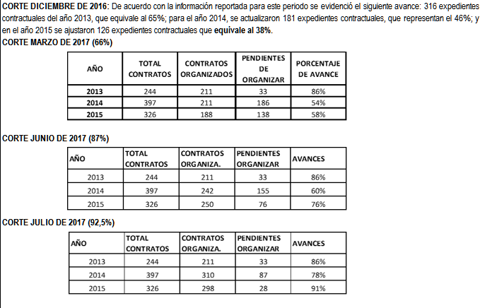 La Oficina de Control Interno, verificó la ejecución del plan de choque para organizar la documentación de la actualidad contractual en expedientes digitales y carpetas físicas.
 |  |  |  |  |  |  |  |  |  |  | EVALUACIÓN avances pm SUPERVISORES CGR-2014 julio (anexo, dentro de la ruta de acceso).
 |  |  |  |  |  |  |  |  |  |  | RELACIÓN DE CONTRATOS LIQUIDADOS (anexo, dentro de la ruta de acceso).
 |  |  |  |  |  | Jurídica: Requerir trimestralmente a las áreas que sean del caso sobre el cumplimiento de las instrucciones. | Jefe Oficina Jurídica-Adriana Yasmin Portillo | Informes | 2016-01-04 | 2016-11-30 | Evidencia en ruta de acceso: M:\OF_CONTROL_INTERNO\Compartida\2019\RFCC\Cons.PM_CGR\2._Aud_Integral_2014\4.Evidencias\H19A1.1
 |  |  |  |  |  |  |  |  |  |  | EVALUACION avances pm SUPERVISORES CGR-2014 julio (anexo, dentro de la ruta de acceso).
 |  |  |  |  |  |  |  |  |  |  | RELACION DE CONTRATOS LIQUIDADOS (anexo, dentro de la ruta de acceso).
 |  |  |  |  |  |  |  |  |  |  | CORREO AVANCE EXPEDIENTES 19 DE JULIO DE 2017 (anexo, dentro de la ruta de acceso).
 |  |  |  |  |  | Capacitar a los funcionarios,en especial a los supervisores de contratos. | Coordinadora Gestión Documental-Nubia Traslaviña. | Capacitaciones. | 2016-01-20 | 2016-11-30 | Evidencias en rutas de acceso: M:\OF_CONTROL_INTERNO\Compartida\2019\RFCC\Cons.PM_CGR\2._Aud_Integral_2014\4.Evidencias\H19A2 | Atendiendo que la acción propuesta esta dada en la realización de Jornadas de capacitación a los funcionarios y supervisores de los contratos, se revisaron los documentos en donde se evidenció la lista de asistencia de las diferentes jornadas realizadas. Conforme a las evidencias aportadas por el Grupo de Gestión Documental, se establece que se han realizado jornadas de capacitación.
 |  |  |  |  |  |  |  |  |  |  | CAPACITACIÓN FUNCIONARIOS NUEVOS (anexo, dentro de la ruta de acceso).
 |  |  |  |  |  |  |  |  |  |  | Organización de expedientes en las comunicaciones 2016208000143,20152080002883,20162080000133, 201680000233, 201611020001921 (anexo, dentro de la ruta de acceso).
 |  |  |  |  |  |  |  |  |  |  | Planilla AsistenciaCapacitación 19-05-2016 (anexo, dentro de la ruta de acceso).
...
 |  |  |  |  |  | Realizar una conciliación con la información que arroja sicapital vr., la información registrada en SIIF | Coordinadora Grupo de Contabilidad-Sandra Sanjuan. | Conciliación | 2016-01-04 | 2016-01-30 | Evidencias en ruta de acceso: M:\OF_CONTROL_INTERNO\Compartida\2019\RFCC\Cons.PM_CGR\2._Aud_Integral_2014\4.Evidencias\H21A1 | Se evidencia la conciliación por parte del Grupo de Contabilidad con el Grupo de Almacén, donde se establecieron las diferencias en terrenos y edificaciones y se realizaron los respectivos ajustes en SIIF.
 |  |  |  |  |  |  |  |  |  |  | MESA DE AYUDA 2017-001696 (anexo, dentro de la ruta de acceso).
 |  |  |  |  |  |  |  |  |  |  | Acta 180816 (anexo, dentro de la ruta de acceso).
 |  |  |  |  |  |  |  |  |  |  | ajuste cuentas 1796 (anexo, dentro de la ruta de acceso).
 |  |  |  |  |  | Verificar los documentos registrados en siif nación vr., los documentos existentes en sicapital referentes a las bajas. | Coordinador Grupo de Almacén e Inventarios- Juan Carlos Pardo; Coordinadora Grupo de Contabilidad- Sandra Sanjuan. | Actas/documentos que fueron verificados en aplicativos sobre bajas | 2015-12-15 | 2016-01-30 | Conciliacion bajas sicapital siif (Anexo en ruta de acceso: M:\OF_CONTROL_INTERNO\Compartida\2019\RFCC\Cons.PM_CGR\2._Aud_Integral_2014\4.Evidencias\H24 ) | Verificada la conciliación aportada como evidencia y los saldos de los estados financieros a 31/12/2015, se confirma el registro de las bajas de bienes; así como, las obras de la cuenta 580811 correspondiente a donaciones por valor de $123,961. Asi las cosas, se confima la conciliación y ajuste de la cuenta 5808 por concepto de registros de baja de bienes; razón por la cual, es procedente el cierre del presente hallazgo.
 |  |  |  |  |  | Proceder a realizar los ajustes |  | Documento con ajustes realizados
 |  |  |  |  |  | Diseñar e implementar el registro de contratos, convenios y modificaciones contractuales. | Jefe Oficina Asesora Jurídica-Adriana Yasmin Portillo. | Registro contratos | 2016-01-04 | 2016-12-15 | Evidencias en ruta de acceso: M:\OF_CONTROL_INTERNO\Compartida\2019\RFCC\Cons.PM_CGR\2._Aud_Integral_2014\4.Evidencias\H25A1-PAS | Atendiendo la base de datos, reportada en el formato A-GJ-F021 SABANA INFORMACIÓN DE CONTRATOS, se evidenció que en la actualidad se viene reportando los contratos suscritos tanto en el 2015, como en el 2016; es asi que el 31 de marzo de 2016 se suscribieron los siguientes contratos:
 |  |  |  |  |  |  |  |  |  |  | A-GJ-F021 SABANA INFORMACION DE CONTRATOS (anexo, dentro de la ruta de acceso).
 |  |  |  |  |  |  |  |  |  |  | Matriz Contratos (anexo, dentro de la ruta de acceso). | Con lo anterior, se consta que se está aplicando el formato de control de contratos, desde donde se evalúa y se relaciona la información que se reporta para SIRECI.
 |  |  |  |  |  | Hacer el reporte trimestral en el SIRECI, con la información completa. | Jefe Oficina Asesora Jurídica-Adriana Yasmin Portillo. | % | 2016-01-04 | 2016-12-15 | Información contractual en el link: https://cutt.ly/IePbvL1 | Para atender la información que se requiere para SIRECI, la Oficina Asesora Jurídica, implementó el formato A-GJ-F021 SABANA INFORMACIÓN DE CONTRATOS; en donde se incorpora la información relacionada con la contratación de la entidad, bajo los parametros establecidos por SIRECI. Frente al reporte de modificaciones, se evidencia en los contratos 38,46,67 de 2015 en cuanto a la adición del valor y el tiempo.
 |  |  |  |  |  |  |  |  |  |  | Matriz Contratos ( Anexo en ruta de acceso : M:\OF_CONTROL_INTERNO\Compartida\2019\RFCC\Cons.PM_CGR\2._Aud_Integral_2014\4.Evidencias\H25A1-1 )
 |  |  |  |  |  | Diseñar e implementar el registro de contratos, convenios y modificaciones contractuales. | Jefe Oficina Asesora Jurídica-Adriana Yasmin Portillo. | Registro contratos | 2016-01-04 | 2016-12-15 | Información contractual en el link: https://cutt.ly/wePbAM9 | 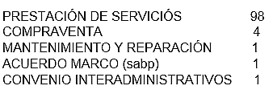 Atendiendo la base de datos, reportada en el formato A-GJ-F021 SABANA INFORMACIÓN DE CONTRATOS, se evidenció que en la actualidad se viene reportando los contratos suscritos; es asi que el 31 de marzo de 2016 se suscribieron los siguientes contratos:
 |  |  |  |  |  |  |  |  |  |  | Matriz Contratos ( Anexo en ruta de acceso: M:\OF_CONTROL_INTERNO\Compartida\2019\RFCC\Cons.PM_CGR\2._Aud_Integral_2014\4.Evidencias\H25A2-PAS ) | Con lo anterior, se consta que se está aplicando el formato de control de contratos, desde donde se evalúa y se relaciona la información que se reporta para SIRECI.
 |  |  |  |  |  | Hacer el reporte trimestral en el SIRECI, con la información completa. | Jefe Oficina Asesora Jurídica-Adriana Yasmin Portillo. | % | 2016-01-04 | 2016-12-15 | Información contractual en el link: https://cutt.ly/wePbAM9 | Atendiendo la base de datos, reportada en el formato A-GJ-F021 SABANA INFORMACIÓN DE CONTRATOS, se evidenció que en la actualidad se viene reportando los contratos suscritos; es asi que el 31 de marzo de 2016 se suscribieron los siguientes contratos:
 |  |  |  |  |  |  |  |  |  |  | Matriz Contratos ( Anexo en ruta de acceso: M:\OF_CONTROL_INTERNO\Compartida\2019\RFCC\Cons.PM_CGR\2._Aud_Integral_2014\4.Evidencias\H25A2-1 ) | Con lo anterior, se consta que se está aplicando el formato de control de contratos, desde donde se evalúa y se relaciona la información que se reporta para SIRECI.
 |  |  |  |  |  | Al momento de incluir la información reportada por las áreas en sireci, se generará un pantallazo de cada formulario. | Jefe Oficina de Control Interno-María Eugenia Patiño, Subdirectores/Jefes, Coordinadores de áreas. | Documento con pantallazo de cada formulario con la información respectiva. | 2016-01-04 | 2016-11-30 | Pantallazo de la información transmitida (Anexo en ruta de acceso: M:\OF_CONTROL_INTERNO\Compartida\2019\RFCC\Cons.PM_CGR\2._Aud_Integral_2014\4.Evidencias\H25A3-PAS ) | Se capturaron los pantallazos al momento de incluir la información reportada en el aplicativo SIRECI, donde los lideres de grupo verificaron la información y evidenciaron el reporte generado por el aplicativo.
 |  |  |  |  |  | La Oficina de Control Interno requerirá al área responsable de la información que realice una verificación del fomulario diligenciado antes del envío al órgano de control. | Jefe Oficina de Control Interno-María Eugenia Patiño, Subdirectores/Jefes, Coordinadores de áreas. | Acta de la verificación por parte de cada área responsable de la información antes del envío. | 2016-01-04 | 2016-11-30 | Evidencias en ruta de acceso: M:\OF_CONTROL_INTERNO\Compartida\2019\RFCC\Cons.PM_CGR\2._Aud_Integral_2014\4.Evidencias\H25A3-1 | Se aportó el Acta de la Rendición de la Cuenta de fecha2 de marzo de 2016, 3,actas de envio Sireci Contratación 13/04/2016, 12/07/2016, 18/10/2016 y suscripción y avance Plan de mejoramiento auditorias CGR 2014-2015.
 |  |  |  |  |  |  |  |  |  |  | ACTA REVISIÓN RENDICIÓN DE LA CUENTA 2015 (anexo, dentro de la ruta de acceso).
 |  |  |  |  |  |  |  |  |  |  | Acta SIRECI contratación 13/04/2016, 12/07/2016, 18/10/2016 (anexo, dentro de la ruta de acceso).

 |  |  |  |  |  |  |  |  | MARÍA EUGENIA PATIÑO JURADO
...

MEMORANDO REMISORIO 30062020
